상품제안서
[카카오골프공] R3 로켓 라이언 골프공 3구 [아이디메이커스] 에이밍 높이조절 골프티 선물세트 | 상품코드: F26208

 |  |  |  |  |  |  | 02-412-0044 | www.easy1.co.kr
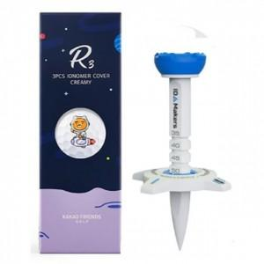

【상세/제작정보】 | 라벨지 별도 문의

【인쇄/포장옵션】 | 전사(풀컬러) / 포장지포장

【공급단가】 | 수량 | 20~ | 50~ | 100~ | 300~ | 500~
*VAT별도 | 단가 | 11,360원 | 11,180원 | 10,900원 | 10,630원 | 10,450원

【상품 URL】 | https://dev.easy1.co.kr:443/src/goods_detail.php?gdno=26208

